rabbitmq集群
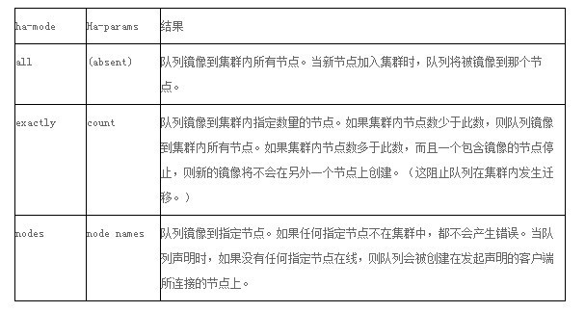
单service | 集群

 | 普通集群 | 镜像集群

 | 队列结构相同，元数据不同 | 队列结构相同，元数据相同

 | 元数据只有一份，根据exhange拉取丢失的queue | 节点数据主动同步，消耗大量网络宽带 需要设置policy，

 | 1.需要做持久化 2.消息丢失以后，需要丢失的节点恢复，才能继续消费 3.恢复之前其余节点不能创建已丢失的节点的队列 | 1.队列根据策略使用集群模式 2.策略有ha-node和ha-params两种模式

需要指出的是生产者、消费者、代理不需要待在同一个设备上；事实上大多数应用也确实不在会将他们放在一台机器上。

ack： acknowledgments
这里并没有用到超时机制。RabbitMQ仅仅通过Consumer的连接中断来确认该Message并没有被正确处理。也就是说，RabbitMQ给了Consumer足够长的时间来做数据处理

注意：rabbitmq集群中的节点有两种模式：disk和ram模式。为了防止数据丢失，在集群中至少要有一个节点是disk模式

rabbitmq几种场景
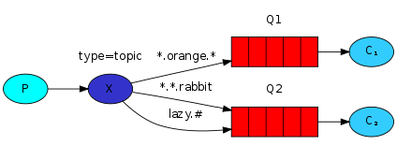
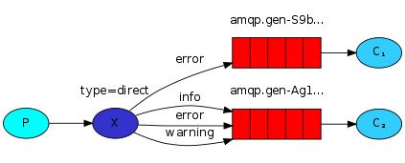
 | 单发送单接收 | 单发送多接收 | Publish/Subscribe | Routing (按路线发送接收) | Topics (按topic发送接收)
 | 简单的发送与接收，没有特别的处理 | 一个发送端，多个接收端，如分布式的任务派发。为了保证消息发送的可靠性，不丢失消息，使消息持久化了。同时为了防止接收端在处理消息时down掉，只有在消息处理完成后才发送ack消息。 | 使用场景：发布、订阅模式，发送端发送广播消息，多个接收端接收。 | 发送端按routing key发送消息，不同的接收端按不同的routing key接收消息。 | 发送端不只按固定的routing key发送消息，而是按字符串“匹配”发送，接收端同样如此。
host
exchange |  |  | fanout | direct | totip
queue |  | durable autoAck=false | non-durable、exclusive、auto-delete, Routing key为空 | 加入了routing key | routing key不是固定的，而是匹配字符串，如"*.lu.#"，*匹配一个单词，#匹配0个或多个单词
remark |  |  | 不需要使用queue，发送端不需要关心谁接收

